상품제안서
파우치세트 여행용 8종 깔끔하게 수납정리 | 상품코드: F24982

 |  |  |  |  |  |  | 02-412-0044 | www.easy1.co.kr
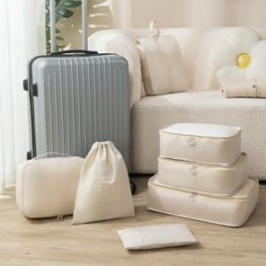 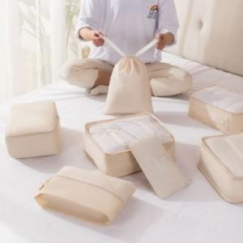

【상세/제작정보】

【인쇄/포장옵션】 | 실크 / 포장불가능

【공급단가】 | 수량 | 100~ | 300~ | 500~ | 1,000~ | 3,000~
*VAT별도 | 8종 | 11,570원 | 11,390원 | 11,120원 | 10,680원 | 10,230원
 | 7종 | 8,970원 | 8,830원 | 8,620원 | 8,280원 | 7,930원

【상품 URL】 | http://www.easy1.co.kr/src/goods_detail.php?gdno=24982

